Planilla de Cotizacion
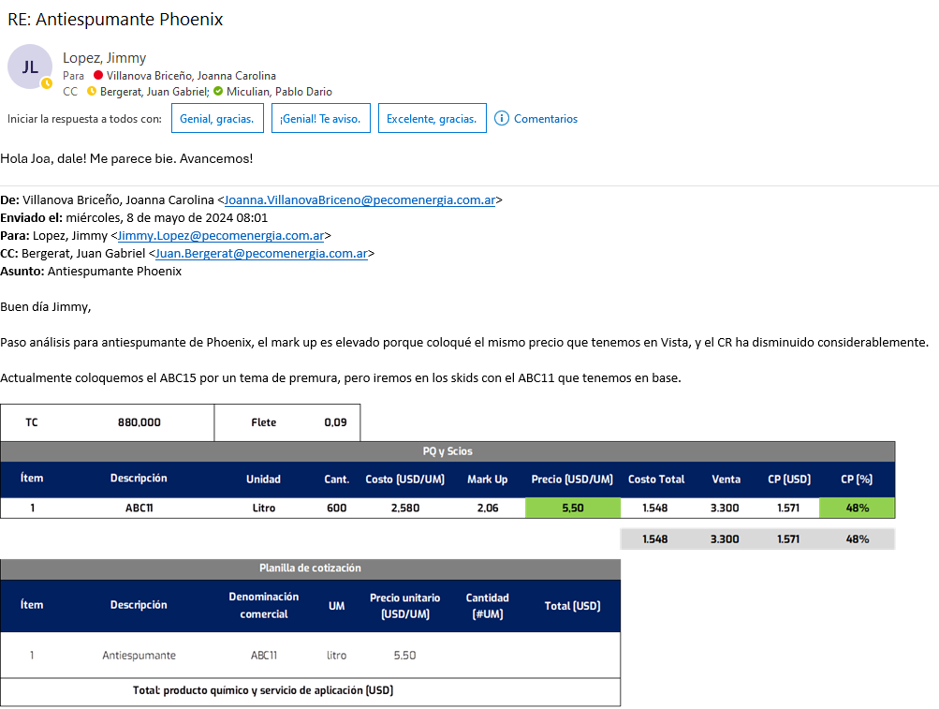
TC | 880 |  | Ref: Cotización Divisas Venta |  |  |  |  |  |  |  | IIBB e Imprevistos
 |  |  |  |  |  |  |  |  |  |  | 5.50%
Cotización
Situación | Denominación comercial | Costo Rep [USD/lt] abr-24 | Cantidad [Lts] | Imp Pais | Flete [USD/lt] | CR con flete [USD/lt] | Precio unitario | K | Costo Total USD] | Venta Total [USD] | CP | CP
Phoenix | ABC15 | 2.58 | 600 |  | 0.09 | 2.67 | 5.50 | 2.06 | 1,602 | 3,300 | 1,517 | 46.0%
Referencias
 | Denominación comercial | Costo Rep [USD/lt] abr-24 | Cantidad [Lts] | Imp Pais | Flete [USD/Bde] | CR con flete [USD/lt] | Precio Vigente
Vista | ABC11 |  |  |  |  |  | 5.50

